boxの設定内容について
 |  |  |  |  |  | 形式 | 値 | 説明
Message |  |  |  |  |  | オブジェクト
 | id |  |  |  |  | 文字列
 | game |  |  |  |  | オブジェクト
 |  | box1 |  |  |  | オブジェクト
 |  |  | name |  |  | 文字列 | boxを操作するクライアントの名前 | クライアントは、LOGINで送信したnameと同じnameを持つboxを操作する。
 |  |  | state |  |  | 文字列 | READY, DOWN, EFFECT, END | READY：ゲーム開始前 DOWN：ぷよが落下中 EFFECT：エフェクト中 END：ゲーム終了後
 |  |  | sequence |  |  | 整数 | シーケンス番号 | これまでに落下したぷよ組の総数。 currentPuyoが新しくなるたびに、1ずつ増加する。
 |  |  | currentPuyo |  |  | オブジェクト |  | 現在落下中のぷよ組
 |  |  |  | cluster |  | オブジェクト |  | [puyoの状態について]参照
 |  |  |  |  | first | 整数 | RED, BLUE, YELLOW, GREEN, PURPLE
 |  |  |  |  | second | 整数 | RED, BLUE, YELLOW, GREEN, PURPLE
 |  |  |  | rotate |  | 文字列 | R0、R90、R180、R270
 |  |  |  | row |  | 整数 | ぷよの存在する列番号
 |  |  |  | rank |  | 整数 | ぷよの存在する行番号
 |  |  | score |  |  | 整数 | 現在のスコア
 |  |  | fallSpeed |  |  | 文字列 | NORMAL,FAST | ぷよの落下スピード
 |  |  | ojmCount |  |  | 整数 | おじゃまポイント | このポイント/70個のぷよが落下する。
 |  |  | fallCount |  |  | 整数 | 落下カウント | このカウントが0になると、落下中のぷよが一行下に移動する。
 |  |  | effectCount |  |  | 整数 | エフェクトカウント | このカウントが0になるまでエフェクト中
 |  |  | chainCount |  |  | 整数 | 連鎖数
 |  |  | nextPuyo |  |  | オブジェクト | 次のぷよ
 |  |  |  | first |  | 文字列 | RED, BLUE, YELLOW, GREEN, PURPLE
 |  |  |  | second |  | 文字列 | RED, BLUE, YELLOW, GREEN, PURPLE
 |  |  | stack |  |  | リスト | 積み上がったぷよの配列 | サイズ72の配列。左下のぷよから始まって右上のぷよで終わる (図2) ぷよが存在しない箇所はNONE
 |  |  | ojms |  |  | リスト | 落下中のおじゃまぷよの居場所の番号のリスト | 落下中のおじゃまぷよがいる場所の番号(図2)
 |  | box2 |  |  |  | オブジェクト

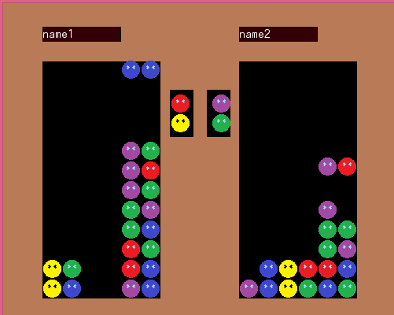
box1
box2
stack
nextPuyo
currentPuyo
図2
 |  |  |  |  |  |  |  |  |  | x
図１

66 67 68 69 70 71

24 25 ・・・・

18 19 20 21 22 23

12 13 14 15 16 17

6 7 8 9 10 11

0 1 2 3 4 5

 |  |  |  |  |  |  |  |  | x

puyoの状態について
R270
 |  |  | パターン1 | パターン2 | パターン3 | パターン4
currentPuyo
 | cluster
R180
 |  | first | GREEN | RED | GREEN | GREEN
R0
 |  | second | PURPLE | BLUE | PURPLE | PURPLE
 | rotate |  | R90 | R270 | R180 | R0
 | row |  | 3 | 1 | 1 | 1
R90
 | rank |  | 9 | 6 | 7 | 7

パターン3
パターン4
パターン１
パターン2

0 1 2 3 4 5
0
1
2
3
4
5
6
7
8
9
10
11
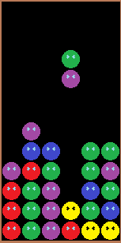
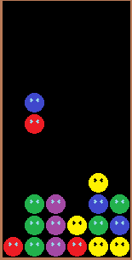
0 1 2 3 4 5
0
1
2
3
4
5
6
7
8
9
10
11
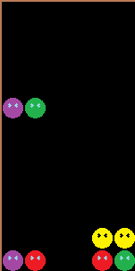
0 1 2 3 4 5
0
1
2
3
4
5
6
7
8
9
10
11
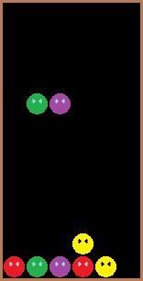
0 1 2 3 4 5
0
1
2
3
4
5
6
7
8
9
10
11

 |  |  |  |  | x

 |  |  |  |  |  |  | x

